菜单
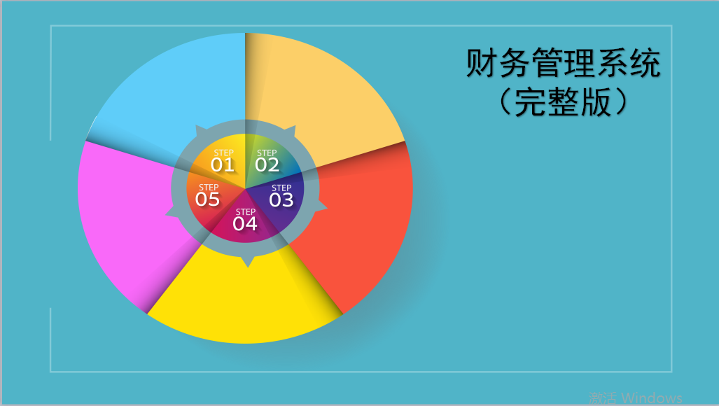

资产负债表
基础信息录入

现金流量表
利润及利润分配表

表外数据录入

